Sheet1
Число |  |  |  |  |  |  |  | 0 | 0 | 0 | Сдвиг
1 | 0 | 0 | 1 | 1 | 1 | 0 | 1
X7 | X6 | X5 | X4 | X3 | X2 | X1 | X0 | e2 | e1 | e0
1 | 0 | 0 | 1 | 1 | 1 | 0 | 1
Вывод |  |  |  |  |  |  |  | 1 | 1 | 1 | отр. Сдвиг
1 | 0 | 0 | 1 | 1 | 1 | 0 | 1
Y7 | Y6 | Y5 | Y4 | Y3 | Y2 | Y1 | Y0

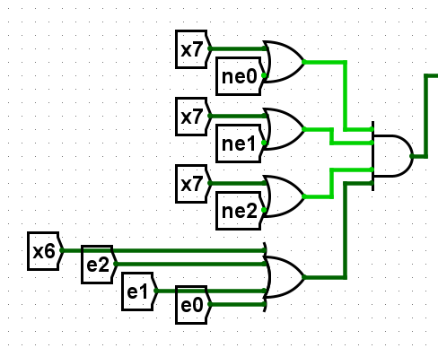
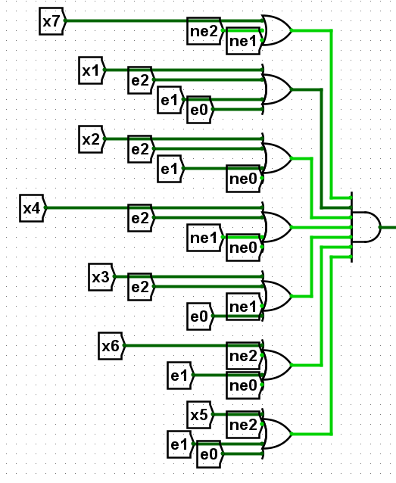
 |  |  |  |  |  |  |  |  | 1
 |  |  |  |  |  |  |  |  | 0
 | 1 |  |  |  |  |  |  |  | 1 |  | 0
 | 1 |  | 0 |  |  |  |  |  | 1
 | 1 |  |  |  |  |  |  |  | 1
 |  |  |  |  |  |  |  |  | 1
 | 0 |  |  |  |  |  |  |  | 1

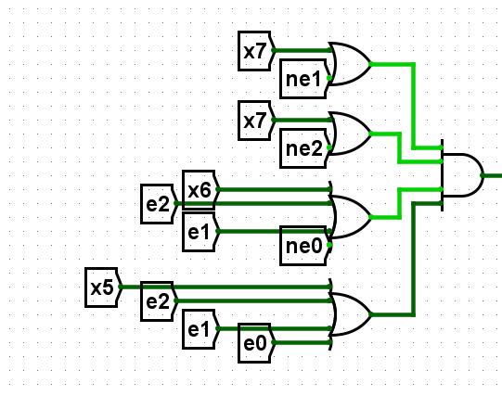

 | 1
 | 1 |  | 0
 | 1
 | 0

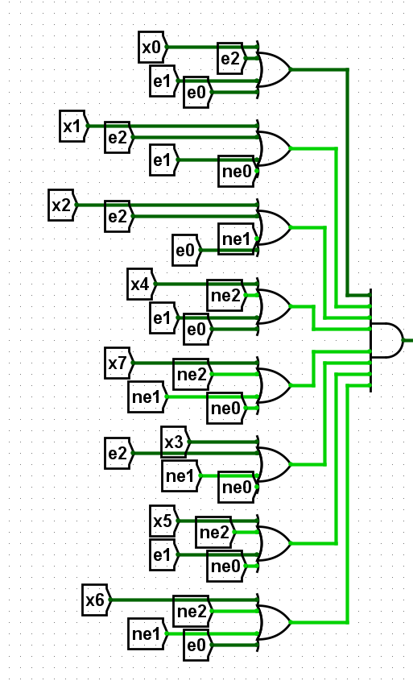
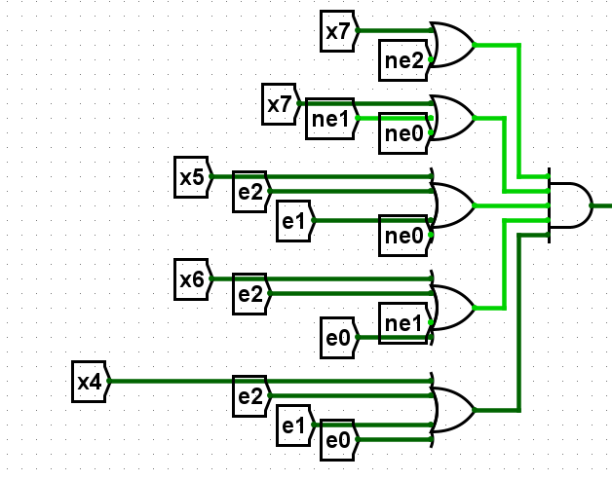
 |  |  |  |  |  |  |  |  | 1
 |  |  |  |  |  |  |  |  | 1
 | 1 |  |  |  |  |  |  |  | 1
 | 1 |  |  |  |  |  |  |  | 1 |  | 1
 | 1 |  | 1 |  |  |  |  |  | 1
 | 1 |  |  |  |  |  |  |  | 1
 |  |  |  |  |  |  |  |  | 1
 | 1 |  |  |  |  |  |  |  | 1

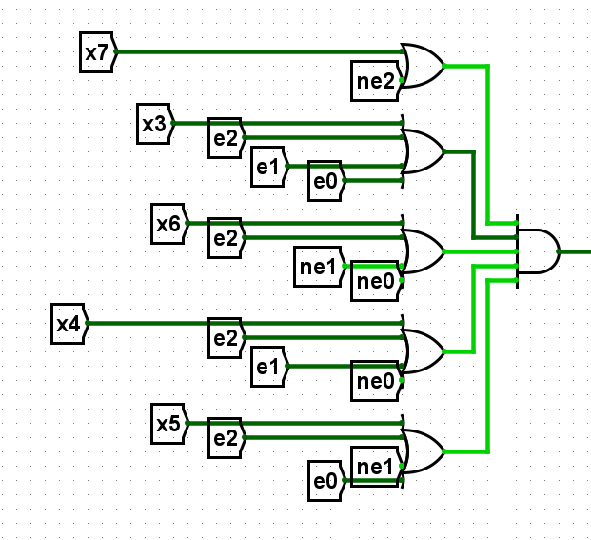
 | 1
 | 1 |  | 1
 | 1
 | 1
 | 1

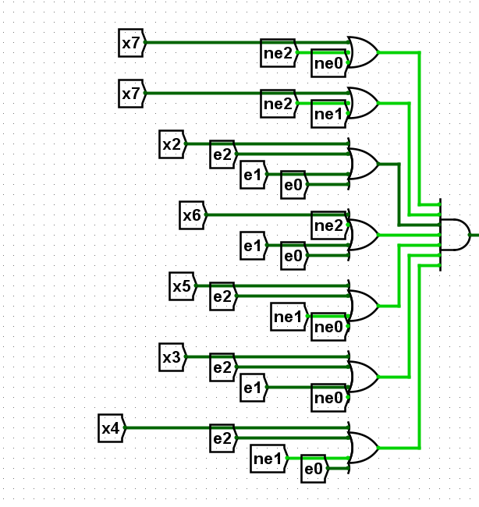
 | 1
 | 1
 | 1
 | 1 |  | 1
 | 1
 | 1
 | 1

